Sheet1
20170728~0817平台更新内容
跟踪 | 问题描述 | 测试结果 | 截图
项目需求 | "新增：优化模板开发需求，具体优化如下：（来源于荣药） 1.模板历史保存功能，在模板编辑页面新增提交历史按扭和查看历史模板按钮，可以提交模板历史和查看提交的记录 2.删除模板文件，要先填写删除说明 3.在左边的菜单中新增了，删除模板按钮，可以查看删除的模板信息 4.点击左边菜单的右键新增了一个查看模板历史的按钮，可以查看当前节点的历史模板记录" | 刪除历史经测试暂未发现问题。但提交版本在输入说明后报错，如右图。
系统BUG | 修复：活动中的套餐加入购物车后未结算，当套餐下架后，客户仍可在购物车中以套餐价结算，现修复为购物车刷新后，已下架套餐将被删除，不能继续结算；购物车不刷新的仍能继续结算。（来源荣药） | 购物车不刷新仍能继续结算，经测试不正常，会弹出信息。这个提示是正常的么？？
系统BUG | 修复：针对多维度sku的议价功能，未选择SKU前就出现“议价购买”按钮，现已更改为只有在用户勾选所指定可议价的规格后才会显示 | 还是有显示 已修复 | 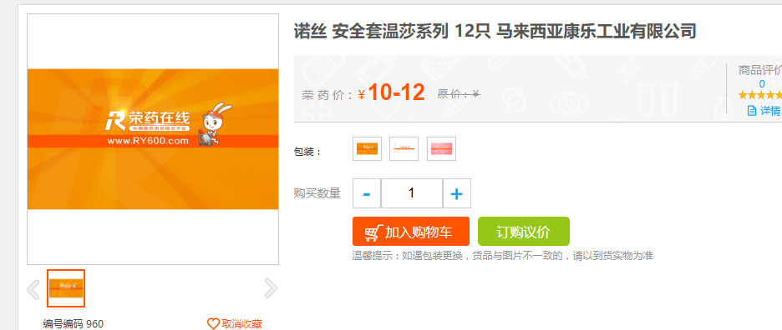 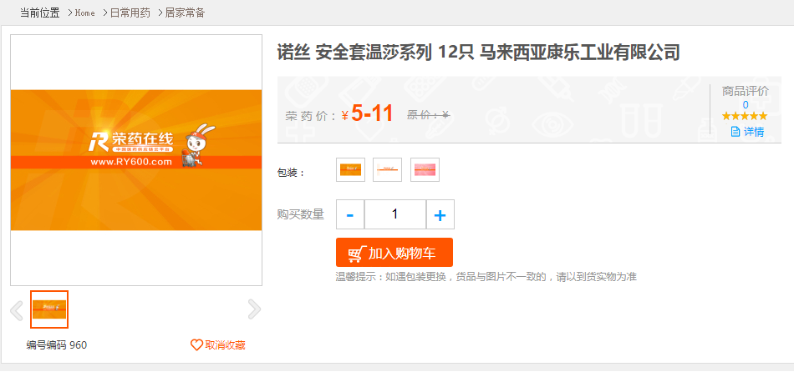
产品优化 | 优化：前台买家提交订单时使用多种支付方式支付的（储值卡、积分、优惠券），在订单支付页面，订单详情页面反馈支付方式及相应金额。PC及微商城已同步实现 | 订单支付页面有反应支付方式和金额，但是订单详情页面只有金额，没有反应支付方式 | 订单详情页：
产品优化 | 优化：商品终页说明书部分的样式来源于后台数据，导致前台显示时右侧有大片空白 | 还是有空白?? | 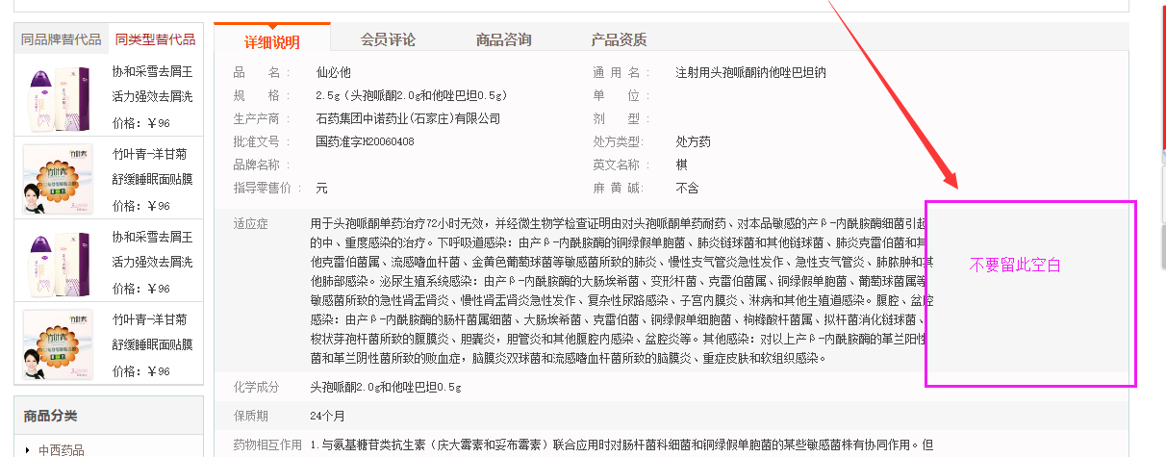
项目需求 | 新增：新增套餐模板，装饰改模板时，可以在前台直接选择套餐（来源亿荣） 注：装饰时请先检查套餐，过期套餐及库存不足的套餐即使装饰上也不会再前台显示 | 装饰能正常购买的套餐还是会提示“过期或库存不足不显示” | 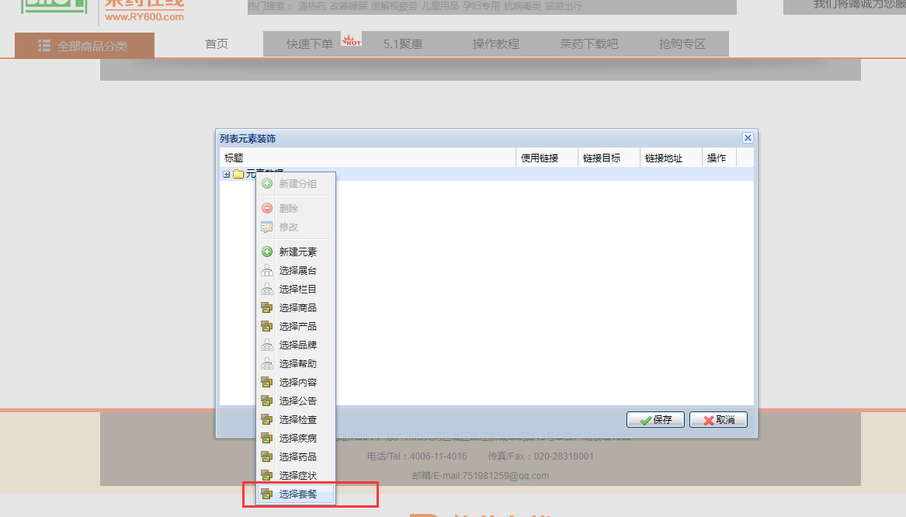 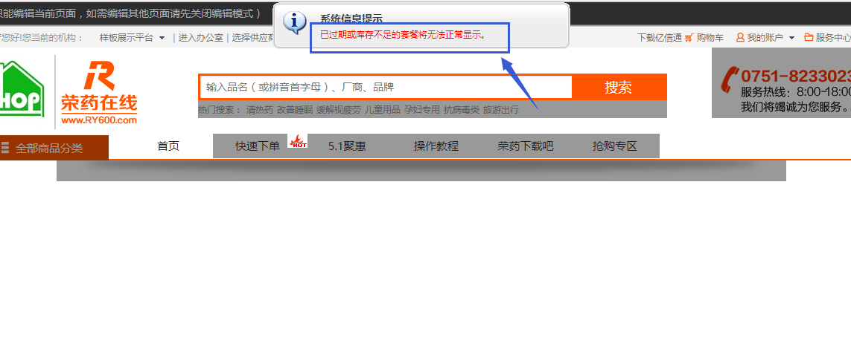
产品需求 | 新增：增加两个楼层模板，首页楼层模板1(display_storey1)、首页楼层模板2(display_storey2) | 待测
产品优化 | 优化：pc端页面中心展示区域宽度调整为最大宽度1170px，最小宽度980px | 我们平台大部分的页面都是按最大1200px，最小980px来设计的，如果修改，则可能导致显示不正常，建议不修改。

